对账 CNY
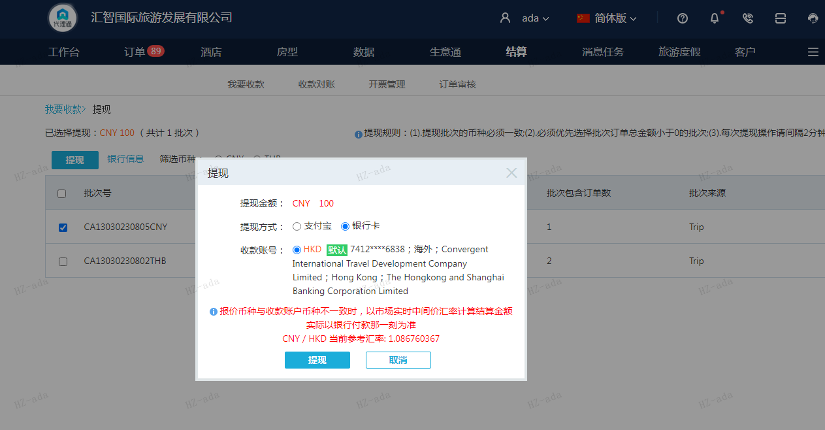
订单号 | 入住日期 | 离店日期 | 应收 |  |  |  | ,
999225486967894 | 2023-07-31 | 2023-08-02 | 100 | #N/A | 3662676 | #N/A | ,3662676 | #N/A | 此订单为999225471604345的补款单

 |  |  | 100
 |  |  | CNY 100

CNY / HKD 当前参考汇率: 1.086760367
总计：100 CNY/ 108.68 HKD

